Foglio1
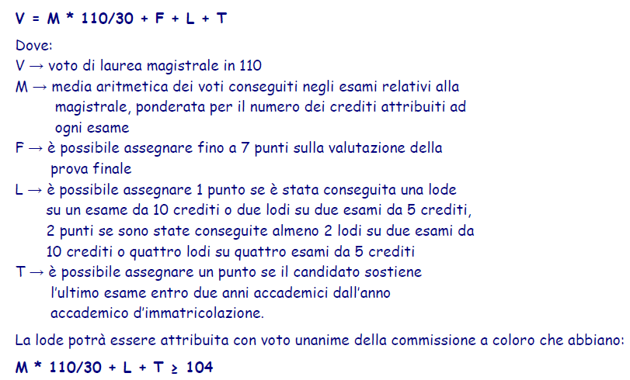
VOTI ESAMI MAGISTRALE
n° | Esami | Anno | CFU | VOTI | LODE
1 | Prototipazione Virtuale | 1 | 6 | 29 | 0
2 | Robotica Industriale | 1 | 12 | 30 | 0
3 | Controllo Robusto e Adattativo | 1 | 9 | 28 | 0
4 | TDRFT | 1 | 6 | 28 | 0
5 | Metodi di Ottimizzazione per Big Data | 1 | 9 | 28 | 0
6 | Ingegneria di Internet e Web | 1 | 9 | 26 | 0
7 | Machine and Reinforcement Learning in Control Applications | 1 | 6 | 30 | 0
8 | Ottimizzazione nei Sistemi di Controllo | 1 | 12 | 30 | 0
9 | Teoria dei Giochi | 1 | 9 | 26 | 0
10 | Computer and Network Security | 2 | 9 | 25 | 0
11 | Analisi e Sintesi di Sistemi Non Lineari | 2 | 12 | 28 | 0
12 | Diagnostiche e Architetture di Controllo per Impianti a Fusione Nucleare | 2 | 6 | 30 | 0
13 | Attività formative |  | 3
14 | Prova finale |  | 12
TOTALE |  |  | 120 | GOOD | 0

 | Base voto di laurea | M | 103.19047619 |  | 57.941176471
 | Lodi (+1 se 12 CFU o 2 da 6 CFU, max +2) | L | 0
 | Ultimo esame entro due anni dall'immatricolazione | T | 0
 | LODE POSSIBILE? | No | 103.19047619
 | Punti facoltativi in base a tesi (max +7) | F | 6
 | STIMA VOTO DI LAUREA | V | 109.19047619

